MAYO
COTIZACIÓN PROPUESTA_CORPORACION SECURITY_PRODUCTOS VARIOS_21.05.26
Nº | Cód. Artíc. | Artículo | Foto | Cant. | Costo uni. No IGV (S/.) | Tiempo Entrega | Detalles | PRECIO TOTAL MAS IGV | 50/50, LIMA | proveedor | Cod. Prod. Prov. | Obseraciones | costo $ | COSTO S/. | % | Resultado | Margen | Total | Cantidad | Costo MUESTRA Unidad | Movilidad | Total Producto | Tipo de Impresión | Costo impresión | Cant Color | Cant Lados | Cantidad por Millar | Costo Impresión | Empaq | Seguro CRT | Total | Costo S/. Sin IGV | I.G.V | TOTAL | Total Factura | impuesto 18% | impuesto 2% | Gastos Administracion 5% | Utilidad bruta | Utilidad | % Bruto | % utilidad
1 | COEF JCG-606 | TOMATODO PLASTICO CON REFRIGERANTE | 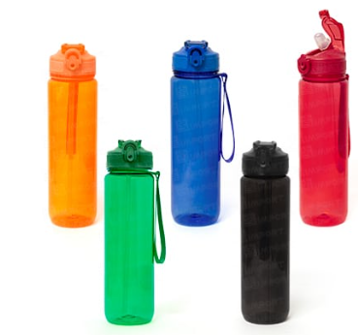 | 12 | S/. 39.99 | 5 a 7 Días útiles | TOMATODO PLASTICO Material: plástico de policarbonato, cuerpo de color traslúcido, con tapa de color sólido y sorbete interior blanco. Capacidad: 1000 ml. Color: Negro. Presentación: Caja blanca individual. *Incluye 1 logo a 1 full color por 1 lado * Arte y diseño debe ser facilitado por el cliente. | S/. 479.88 |  | eyf | Cod.: JCG-606 |  |  | S/. 19.50 | 55 | S/. 10.73 | S/. 128.70 | S/. 30.23 | 12 | S/. 19.50 | S/. 50.00 | S/. 432.20 | tampofrafia we create 60 + igv o DTF | S/. 40.00 | 1 | 1 | 1 | S/. 40.00 | S/. 0.00 | S/. 0.00 | S/. 472.20 | S/. 39.35 | S/. 7.08 | S/. 46.43
2 | COEF FL-8023 | LLAVERO CASCO CON LINTERNA | 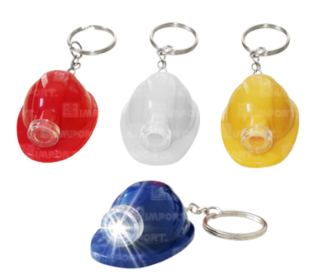 Imagen Referencial | 12 | S/. 16.99 | 5 a 7 Días útiles | LLAVERO CASCO CON LINTERNA Material: Polietileno Medidas: 4.8 x 3.4 cm. Alto: 2 cm Colores en stock: Rojo, blanco, amarillo y azúl Presentación: Empaque grupal *Incluye 1 logo a 1 color a un lado * Arte y diseño debe ser facilitado por el cliente. | S/. 203.88 |  | EYF | FL-8023 |  |  | S/. 3.50 | 160 | S/. 5.60 | S/. 67.20 | S/. 9.10 | 12 | S/. 3.50 | S/. 50.00 | S/. 162.70 | tampofrafia we create 60 + igv o DTF | S/. 40.00 | 1 | 1 | 1 | S/. 40.00 | S/. 0.00 | S/. 0.00 | S/. 202.70 | S/. 16.89 | S/. 3.04 | S/. 19.93
3 | CO SKU: TL-1012 | LLAVERO WINCHA | 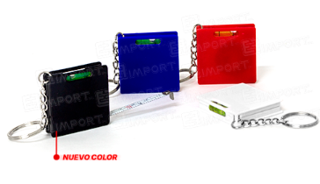 Imagen Referencial | 12 | S/. 17.99 | 5 a 7 Días útiles | LLAVERO WINCHA Material: Plastico. Medidas:4.2 x 4.2 cm. Esp.: 0.9 cm. (Aprox.) Descripción: Wincha de 1 mt. y nivel. Colores: Azul, Blanco y Rojo. Presentación del producto: Empaque grupal *Incluye 1 logo a 1 color a un lado * Arte y diseño debe ser facilitado por el cliente. | S/. 215.88 |  | EYF | SKU:TL-1012 |  |  | S/. 2.50 | 200 | S/. 5.00 | S/. 60.00 | S/. 7.50 | 12 | S/. 2.50 | S/. 50.00 | S/. 142.50 | tampofrafia we create 70 + igv | S/. 40.00 | 1 | 1 | 1 | S/. 40.00 | S/. 0.00 | S/. 0.00 | S/. 182.50 | S/. 15.21 | S/. 2.74 | S/. 17.95
4 | CO 6215,90,00,00 | BANDANA DEPORTIVA | 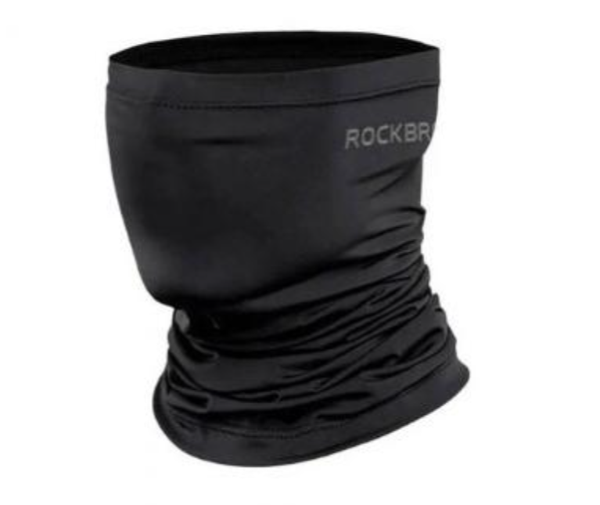 Imagen Referencial | 12 | S/. 46.90 | 5 a 7 Días útiles | BANDANA DEPORTIVA Material: Licra, seda de hielo, proteccion UV50+, sensacion fresca, alta elasticidad, secado rapido, resistente a rasgados, absorve la humedad, protege del polvo y viento. Medidas:42 cm de largo x 44cm de circunferencia Talla: Estandar (circunferencia de cabeza 51CM-69CM) Color:Negro. Presentación: en bolsa individual. *Incluye 1 logo a 1 color a un lado * Arte y diseño debe ser facilitado por el cliente. | S/. 562.80 |  | IMPORTADORA GRACIAS Y FE 919658711 | cod 6215,90,00,00 |  |  | S/. 24.90 | 45 | S/. 11.21 | S/. 134.46 | S/. 36.11 | 12 | S/. 24.90 | S/. 50.00 | S/. 508.16 | 3.00 + IGV C/U- tecnica dtf incluye aplicacion | S/. 50.00 | 1 | 1 | 1 | S/. 50.00 | S/. 0.00 | S/. 0.00 | S/. 558.16 | S/. 46.51 | S/. 8.37 | S/. 54.89

 |  |  |  |  |  |  |  |  |  |  |  |  |  |  |  |  |  |  |  |  |  |  |  |  |  |  |  |  | $0.00

